Sheet2
新开客户申请表
所属大区： 华东 业务人员： 袁梦洁
客户基本情况 | 客户名称 | 台州市黄岩吴大立茶庄 |  |  | 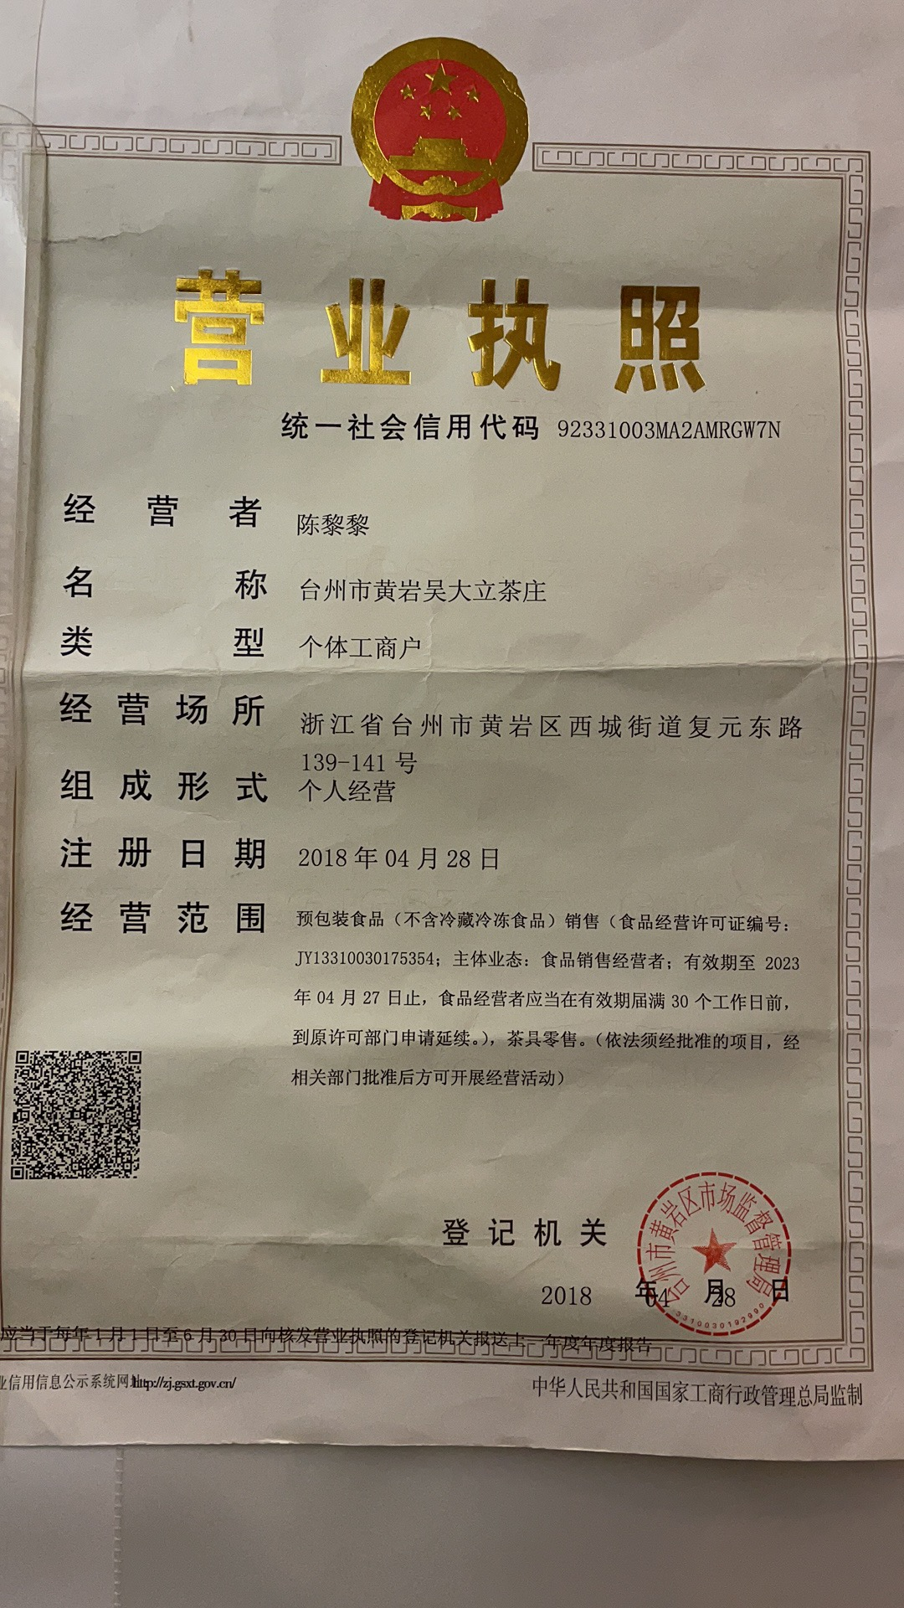 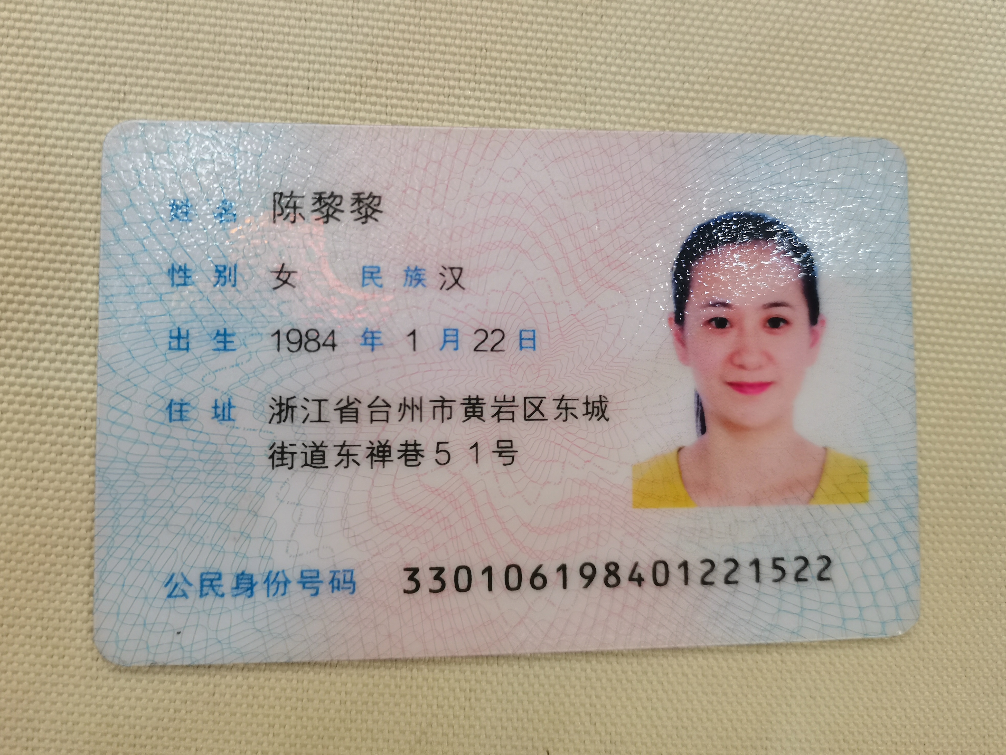 营业执照/身份证
 | 法人 | 陈黎黎 | 电话 | 13454680888
 | 实际老板及电话 | 陈黎黎 | 老板生日 | 13454680888
 | 老板生肖 | 鼠 | 店庆日 | 2021-04-28
 | 营业执照地址 | 浙江省台州市黄岩区西城街道复元东路139-141号
 | 店面地址 | 浙江省台州市黄岩区西城街道复元东路139-141号
 | 收货人、电话、地址 | 陈黎黎，13454680888，浙江省台州市黄岩区西城街道复元东路139-141号
与侨宝签约情况 | 客户等级 | A | 新增分销数量 | 暂无
 | 任务量 | 200w | 首款 | 50w
 | 授权区域 | 台州市 | 授权期限 | 一年
 | 是否为区域独家代理 | 是
客户经营产品 | 所售产品是否全为侨宝 | 否 | 在售其他品牌名称 | 今大福
 | 全年销售所有产品总额 | 400w | 侨宝产品占比 | 30%
 | 侨宝陈皮占比 | 90% | 侨宝柑普茶占比 | 10%
网点情况 | 列出名下现有分销体系 | 暂无
客户情况说明 | 客户具体情况说明 （不少于3条） | 1 | 品牌为主
 |  | 2 | 自己爱好本品
 |  | 3 | 需要拓展渠道
该客户享受的折扣及优惠政策 |  | 特级经销商3.5
营销事业部总监签字

